main
V1.0 | 2019.11.13 | 王淋生整理表结构和潜规则。

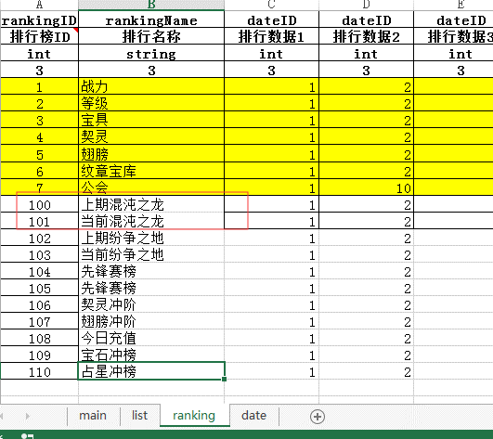
tab | 分组标签表
字段英文名 | 字段中文名 | 说明 | 备注
bid | 分组ID
bname | 分组名称

daily | 日常活动配置表
字段英文名 | 字段中文名 | 说明 | 备注
activeId | 活动ID
activeName | 活动名称
typeId | 类型ID | 程序代码定义的活动类型，新增需和程序约定 | 1，绝地乱斗跨服；2，绝地乱斗本服；3，混沌之龙；4，纷争之地；
typeArgs | 类型参数 | 和程序约定的活动所对应的表内ID参数，或地图ID； | 绝地乱斗填的是scuffle表内首层ID；混沌之龙，填写的是所在地图map表ID；工会副本，所需贡献
rankId | 排行ID | ranking.ranking表ID； | 如存在当前排行和上一活动排行的情况，这两个排行ID必须相连。示例→→→→→→→→→→→→→→→→→ 程序默认上一排行是当前排行的ID-1；
helpId | 帮助ID | ui.help表内数据ID；
minlevel | 参与活动等级下限 | 限定的玩家等级 | 作为玩家参与活动、UI显示活动ICON的等级依据；
openCycle | 开启日期 | 填写活动在周几开启 1=星期一；2=星期二；3=星期三；4=星期四；5=星期五；6=星期六；7=星期日； | 格式： 1,3,5 表示在星期一、星期三、星期五开启
openTime | 开启时间 | 活动开放时间点，可配置多个时间点，用“丨”隔开 | 0：00 第一次开启关闭均为 0:00 则表示全天开启 可配置多个时间点，用“丨”隔开
openingTime | 开启时长 | 以开始时间为准，延后的时间长度，min为单位
advanceTime | 提前广播时间 | 以开始时间为准，提前的时间长度，min为单位 | 为0则不广播； 活动ICON的提前出现，也是调用的这个字段作为判断依据；
intervalTime | 广播间隔 |  | 弹出系统广播提示的间隔时间，分钟
opeDay | 开放日期 | 填写年/月/日 | 定时开放类活动的开启日期
closeDay | 关闭日期 |  | 定时开放类活动的结束日期
isCross | 是否跨服 | 0，本服；1，跨服 | 该活动是否跨服
serverTime | 开服后多少活动结束 | 天数 | 定义活动是开服即开放，但经过本字段指定的天数后关闭，不再开放；
serverdelayTime | 开服后多少天活动开启 |  | 定义活动在开服时并不开放，但经过本字段指定天数后，开放给玩家；
forwordEnterTime | 提前入场时间 | 部分玩法还没有开启，但可以提前进入。以开始时间为准，提前的时间长度，min为单位 | 目前的活动没有用到，尚不清楚是否有效，若要用先和程序约定；
activityIcon | 活动推送ICON | 资源名称 | 活动开启前和开启时，在主UI中显示的活动ICON；
calendarShow | 是否在日历显示 |  | 该活动是否都在活动日历中显示
order | 排序显示 |  | 在限时活动UI中显示的顺序；
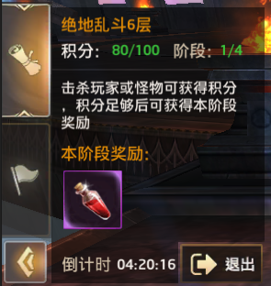

uione | 一类型活动任务栏UI
字段英文名 | 字段中文名 | 说明 | 备注
activeId | 活动ID | 唯一ID； | 绝地乱斗填的是scuffle表内的索引ID；这里填的时候和程序沟通好，看他们是需要调用哪个ID；
title | 标题 | 不超过6个字；UI中显示的文字内容； | 活动流程名称，右侧最上位置
score | 积分贡献 | 不超过3个字；UI中显示的文字内容； | 右图中“积分”位置，符号需要自己填
step | 阶段： | 不超过3个字；UI中显示的文字内容； | 右图中“阶段”位置；符号需要自己填
stepmax | UI显示 | 不超过3个字；UI中显示的文字内容； | 右图中“阶段”右侧的“1/4”内容位置；符号需要自己填
desc | 描述 | 25个汉字以内；
afloor | 本层奖励 |  | 右图中“本阶段奖励”位置；下面是奖励的展示ID；（奖励内容在对应的活动表内配置）
astep | 本阶段奖励 |  | 同上位置，但是这个2个字段互斥，只能填1个；

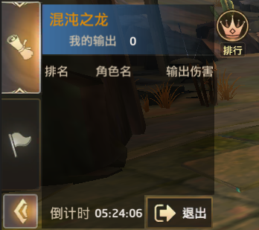
uitwo | 二类型活动任务栏UI
字段英文名 | 字段中文名 | 说明 | 备注
activeId | 活动ID | 文字内容 | 混沌之龙、纷争之地两个活动填的是daily表内的活动ID；这里填的时候和程序沟通好，看他们是需要调用哪个ID；
title | 标题 | 文字内容 | 右图中“标题”位置，
dg | 我的输出 | 文字内容 | 右图中“我的输出”位置，
tone | 第一列 | 文字内容 | 排行榜最多3行内容，这里填第1列的类型名称；
ttwo | 第二列 | 文字内容 | 填排行榜第2列的类型名称；
tthree | 第三列 | 文字内容 | 填排行榜第3列的类型名称；
area | 区域ID |  | 寻路用的区域，可以填areaID，理论上也可以填path，填前和程序沟通
monster | 怪物ID |  | 区域内如果有体型巨大的怪物，这里填怪物ID；玩家寻路到该怪物配置的攻击距离，就会开始攻击；

scuffle | 绝地乱斗表
字段英文名 | 字段中文名 | 说明 | 备注
id | id | 580001开头； | 绝地乱斗活动的唯一索引ID；
typeArgs | 类型参数 | 1,本服；2,跨服； | 注意和daily前面的对应，daily表的是0,1；这里是1,2；
level | 层数 | 数值 | 绝地乱斗共有6层，这里标定第几层
stage | 阶数 | 数值 | 绝地乱斗第6层有4个阶段，这里标定第几阶段
mapID | 场景ID | mapID | 绝地乱斗积分满后切换的场景mapID；
nextID | 下一ID | 索引ID | 填写索引ID，标定上下层关系，最后一层闭填-1；
maxPoints | 积分 | 数值 | 定义本次的积分上限；
pvePoints | 杀怪积分 | 数值 | 定义在本层中，击杀每个怪物所得积分；
pvpPoints | 杀人积分 | 数值 | 定义在本层中，击杀每个玩家所得积分；
reward_ID | 奖励1 | 道具ID | 奖励的道具ID1；
reward_Num | 奖励数量1 | 数值 | 奖励的道具ID1的数量；
reward_ID | 奖励2 | 道具ID | 奖励的道具ID2；
reward_Num | 奖励数量2 | 数值 | 奖励的道具ID2的数量；
reward_ID | 奖励3 | 道具ID | 奖励的道具ID2；
reward_Num | 奖励数量3 | 数值 | 奖励的道具ID2的数量；

chaosDragons | 绝地乱斗表
字段英文名 | 字段中文名 | 说明 | 备注
id | id |  | 唯一ID，顺延即可
reward_type | 奖励类型 | 混沌之龙的奖励类型 | 1:boss被击杀排行榜奖励 2:boss血量达到75%，50%，25% 等条件 3:boss被击杀最后一刀奖励
reward_param | 奖励类型参数 | 用于定义BOSS血量的，这里是写死功能 | 混沌之龙是BOSS剩余血量百分比达到本字段指定的数值时，触发后面的奖励；填这里，要和程序约定好参数内容；
rankmin | 排名最小值 |  | 定义发奖励的排名区间；
rankmax | 排名最大值 |  | 定义发奖励的排名区间；
reward_ID | 奖励1 | 道具ID | 奖励的道具ID1；
reward_Num | 奖励数量1 | 数值 | 奖励的道具ID1的数量；
reward_ID | 奖励2 | 道具ID | 奖励的道具ID2；
reward_Num | 奖励数量2 | 数值 | 奖励的道具ID2的数量；
reward_ID | 奖励3 | 道具ID | 奖励的道具ID2；
reward_Num | 奖励数量3 | 数值 | 奖励的道具ID2的数量；

